Sheet3
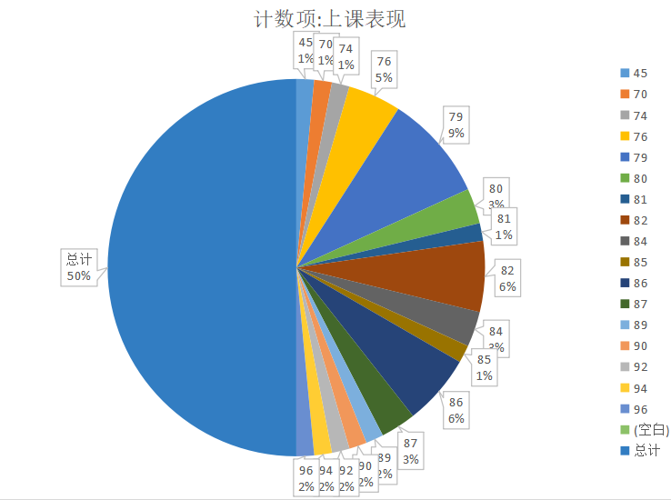
学号 | 姓名 | 性别 | 上课表现 | 实验操作 | 状态 | 叶县 | 10.1 | 11.1 | 12.1 | 13.1 | 14.1 | 15.1 | 16.1
1609106001 | 蔡雨阳 | 男 | 89 | 74 | 替换前 | 无线话务量 | 2242.84 | 2366.72 | 2334.58 | 2284.29 | 2366.51 | 2302.28 | 2361.32
1609106024 | 曹枝军 | 男 | 80 | 76 |  | 平均值 | 2322.65 | 2322.65 | 2322.65 | 2322.65 | 2322.65 | 2322.65 | 2322.65
1609106022 | 曾昊 | 男 | 80 | 85 | 状态 | 叶县 | 5.26 | 5.27 | 5.28 | 5.29 | 5.3 | 5.31 | 6.01
1609106015 | 陈涛 | 女 | 82 | 92 | 替换后 | 无线话务量 | 2300.31 | 2400.07 | 2407.6 | 2362.51 | 2389.81 | 2509.76 | 2457.1
1609106014 | 樊文强 | 女 | 83 | 79 |  | 平均值 | 2403.88 | 2403.88 | 2403.88 | 2403.88 | 2403.88 | 2403.88 | 2403.88
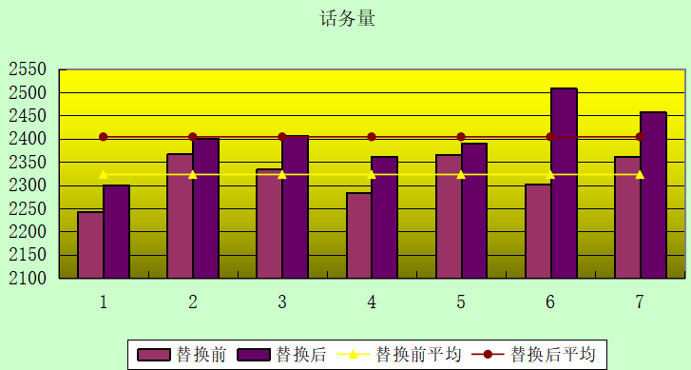
1609106002 | 方印 | 男 | 86 | 96
1609106026 | 贺佩文 | 男 | 79 | 84
1609106010 | 黄宏星 | 女 | 83 | 89
1609106030 | 黄立文 | 女 | 76 | 81
1609106027 | 黄招 | 女 | 79 | 80
1609106025 | 孔繁辉 | 男 | 80 | 76
1609106018 | 李钰颖 | 女 | 82 | 79
1609106004 | 鲁茜 | 女 | 85 | 94
1609106020 | 欧阳宇杰 | 男 | 81 | 82
1609106008 | 钱辰 | 男 | 85 | 79
1609106007 | 沈雪滨 | 男 | 85 | 84
1609106019 | 童伟 | 男 | 82 | 79
1609106011 | 王淑浈 | 男 | 83 | 86
1609106012 | 夏婷婷 | 男 | 83 | 82
1609106013 | 谢昊龙 | 男 | 83 | 82
1609106016 | 杨敬修 | 男 | 82 | 87
话务量
1609106023 | 杨星 | 男 | 80 | 76
1609106021 | 杨毅成 | 男 | 81 | 70
1609106003 | 姚德宇 | 男 | 86 | 87
1609106028 | 余攀宇 | 男 | 79 | 80
1609106006 | 张崇金 | 男 | 85 | 86
1609106005 | 赵永涛 | 男 | 85 | 86
1609106009 | 周小倩 | 男 | 85 | 79
1609106017 | 周永清 | 男 | 82 | 82
1609106029 | 邹颖俊 | 男 | 77 | 90

1238

